Instructivo


Hacer click en el botón [SEÑALAR TRIMESTRE] para que la misma lo dirija a la celda donde colocará el trimestre correspondiente.
 |  | Tomar en cuenta que dentro de la celda de ''TIPO DE SERVICIO'' debe especificar cada uno de los servicios que ofrece su prestadora y en la columna siguiente la cantidad de reclamaciones recibidas por cada uno de ellos.

SEÑALAR TRISMESTRE
(Pestaña No. 1)
SEÑALAR TRISMESTRE
(Pestaña No. 2)
SEÑALAR TRISMESTRE
(Pestaña No. 3)

NOMBRE DE LA PRESTADORA (Pestaña No. 1)
NOMBRE DE LA PRESTADORA
(Pestaña No. 2)
NOMBRE DE LA PRESTADORA
(Pestaña No. 3)

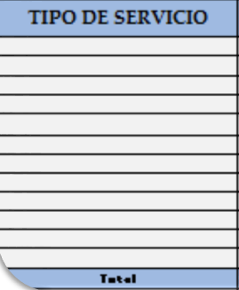

Hacer click en el botón [Nombre de la prestadora] para que la misma lo dirija hacia la celda correspondiente donde colocará el nombre de su prestadora.
NOMBRE DEL MES
(Pestaña No.1)
NOMBRE DEL MES
(Pestaña No.2)
NOMBRE DEL MES
(Pestaña No. 3)

TELEFONÍA FIJA
TELEFONÍA MÓVIL
TELEFONÍA FIJA
TELEFONÍA MOVIL
TELEFONÍA FIJA
TELEFONÍA MÓVIL

INTERNET
TV
INTERNET
TV
INTERNET
TV
 |  | En la barra inferior se encuentran las pestañas para cada mes, tomar en cuenta que debe colocar el mes correspondiente según el trimestre reportado.

 | [Nombre del mes] para que la misma lo dirija hacia la celda donde colocará el mes correspondiente.

